Gráficos
Ministério do Meio Ambiente
DS
MMA
Plataforma de Informações
Iniciativas - Metas - Indicadores
 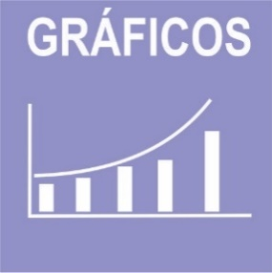

 | ODS | 1 | 2 | 3 | 6 | 13 | 14 | 15 | Total | ODS | 3 | 6 | 11 | 12 | 13 | 15 | 16 | 17 | Total
 | Iniciativas | 4 | 2 | 1 | 4 | 3 | 5 | 2 | 21 | Metas | 4 | 11 | 3 | 6 | 1 | 1 | 4 | 1 | 31
Metas PPA/ODS
Iniativas PPA/ODS

Indicadores
Indicadores em construção
Indicadores ANA

 | ODS | 6
 | Indicador Nacional | 1
 | Indicador Estratégico | 0
 | Indicador PPA | 9
 | Indicador ODS | 0

